Sheet1
Scene No. | 0
Quest Title | 最大的龟
Quest Log | 找维安
Map No. | 29
 | 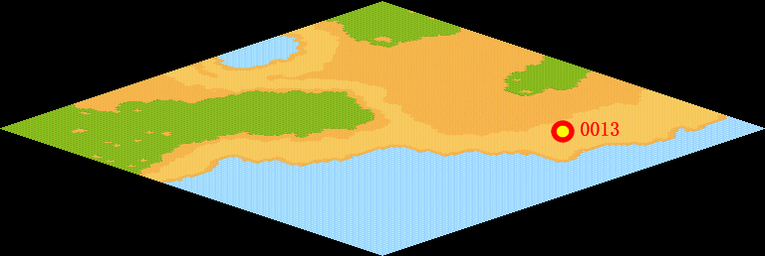
NPC No. | 13
Condition | lv>0
Dialog | 你来看看我今天的战利品，是我钓鱼时它自己上钩的，好大的一只乌龟哦，送给维安熬汤吧。
Select | 1：接受，2：不接受
Result | 1 : Scene 0001, 2 : 关闭对话框

ScriptFile | Qlog-0090-000.scr
 | Q0013-0090-000.scr

